Hygiene Kits Specifications
Hygiene Lits Contents - محتويات سلة النظافة Each kit contains the following items كل سلة تحتوي المواد التالية |  |  |  |  |  |  |  | 6500
SN# | Item | Description of Items | Description of Items in Arabic | picture | Unit | Quantity required/Kit | Quantity required/Kit
1 | Jerrycan. | Jerrycan. Type: Plastic Capacity: 20 Liters Weight: 180 gram Average Thickness: 0.6mm and minimum corner thickness 0.5mmInner diameter of Cap: Minimum 30 mm Material: Manufactured of food grade LDPE should not contain toxic elements. Color: Transparent White, painted with DRC and SIDA logos (10x10cm) | جيريكانة, النوع: بلاستيك ,السعة: 20 لتر, الوزن: 180 جرام متوسط ​​السمك: 0.6 مم ,حد أدنى لسمك الزاوية 0.5 مم ,القطر الداخلي للغطاء: الحد الأدنى 30 مم ,المادة: مصنوع من مادة البولي إيثيلين منخفض الكثافة , المصنَّعة من الدرجة الغذائية يجب ألا تحتوي على عناصر سامة. شعارات منظمة المجلس الدانماركي للاجئين و المؤنة الامريكية BHA الملونة (10x10 سم) | 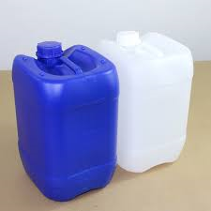 | Pcs | 2 | 13000
2 | Plastic jug | Ebriq. Plastic jug 2lt capacity with beack -Multi use (WASH rooms , Abolutions etc…) | ابريق. دورق بلاستيك سعة 2 لتر مع اليد متعدد الاستخدام للمرحاض- الوضوء .... |  | Pcs | 1 | 6500
3 | Plastic bucket | Plastic bucket. metal handle 20lt capacity (with lid). Painted with DRC and SHF color logos (10x10cm) | جردل بلاستيكي. مقبض معدني سعة 20 لتر .شعارات منظمة المجلس الدانماركي للاجئين والمانح SHF الملونة (10x10 سم |  | Pcs | 1 | 6500
4 | Toothbrush | Toothbrush. For adults, type "medium" | فرشاة الأسنان. للبالغين ، االمقاس :متوسط |  | Pcs | 2 | 13000
5 | Toothpaste | Toothpaste. 120 - 182gr tube signal or equivalent | معجون الأسنان. أنبوب 180 غرام سيغنال او مايعادله |  | Pcs | 2 | 13000
6 | Laundry detergent ( Powder) for hand wash | Laundry detergent. Size: option among 200/400/600 gr Quality: good quality detergent tide or equivalent Shelf Life: Minium 6 months from the date of delivery | منظف ​​الغسيل. الحجم: الخيار بين 200/400/600 جرام الجودة: منظفات ذات نوعية جيدة- تايد او مايعادله مدة الصلاحية:على الاقل 6 أشهر من تاريخ التسليم | 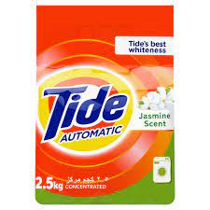 | Kg | 2 | 13000
7 | Laundry Soap | Laundry Soap: Ordinary Laundry Soap Pack Weight : 1 bar of 180 gram Shelf Life: Minimum 6 months from the date of delivery | صابون الغسيل: صابون غسيل عادي وزن العبوة: 1 بار 180 جرام مدة الصلاحية: 6 أشهر على الأقل من تاريخ التسليم |  | Bar | 8 | 52000
8 | Bathing soap | big size, item weight 180 grams, Hypoallergenic Sensitive Skin With Gentle Cleanser detol or lifebuoy or equivalent | صابون استحمام كبريالحجم ، وزن القطعة 180 جرام ، مضاد للحساسية رشة الحساسة مع منظف لطيف للب ديتول او اليف بوي او مايعادله |  | Pcs | 6 | 60000
9 | Female Brief | Female underwear in Medium - 2 and large - 1 sizes cotton100% (B&B brand).or equivalent | ملابس داخلية نسائية بمقاسات متوسطة وكبيرة خامه قطنيه 100% ماركه BB او مايعادله | c | Pcs | 3 | 19500
10 | Reusable Pads | Reusable pad, qood quality, 3 pieces per packet | نسيج او قماش قطني ( فوط الحيض التي يعاد استخدامها) 3 قطع في العبوة الواحدة نوعية حيدة |  | Pkt | 1 | 6500
11 | Sanitary pads | Disposable Pad, Size 3, 8 pieces per packet, good quality - always or equivalent | فوط صحية حجم 3 نوعية جيدة, 8 قطع في العبوة الواحدة الويز او مايعادله |  | Pkt | 5 | 32500
12 | Torch lamp | LED Flashlight, Battery Powered, Chargable battery from curren and solar powrs 1000 W, Rechargeable with solar light | مصباح يدوي مصباح يدوي ، 1000وات قابل للشحن بالكهرباء والطاقة الشمسية كما في الصورة | 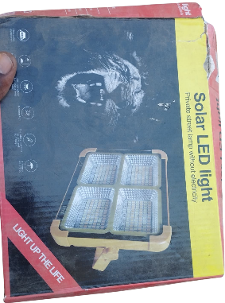 | Pcs | 1 | 6500
13 | Child Potty | LuvLap Adaptable 2 in 1 Potty Training Plastic Seat for 1 + Year Child, Potty Trainer Potty Bowl, Suitable for Potty Training of Boys & Girls with cover (Green & Yellow) | مقعد بلاستيكي للتدريب على استخدام المرحاض لطفل بعمر سنة فما فوق، مناسب للتدريب على استخدام المرحاض للأولاد والبنات مع الغطاء (أخضر وأصفر) | 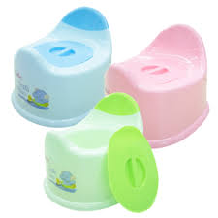 | pcs | 1 | 6500

